Hoja1
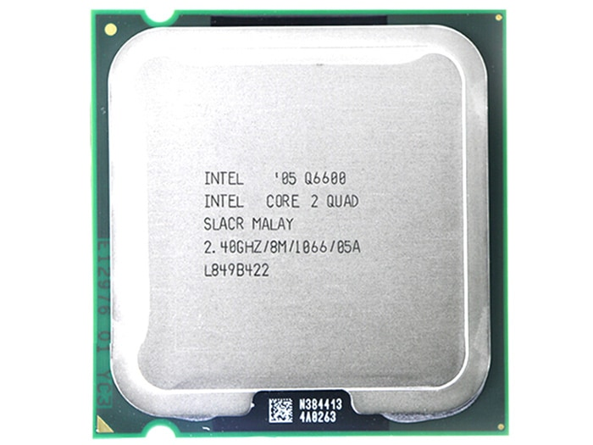
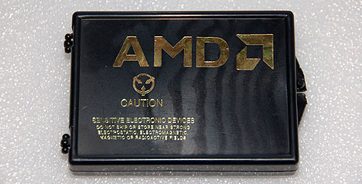
CPU | Caché |  |  | Velocidad Reloj | Velocidad del bus | Arquitectura | Nº Nucleos | Tipo Socket | Instrucciones Especiales
 | L1 | L2 | L3
Intel Q6600 | 4x32 KB | 8 MB | - | 2,4 GHz | 1066 MT/s | 65 Nanómetros | 4 | LGA775 | MMX, SSE, SSE2, SSE3, SSSE3, SSE3.1 y EM64T
Amd Phenom 9850 | 4x64 KB | 4x512 KB (2MB) | 2MB | 2,5 GHz | 2000 MHz | 65 Nanómetros | 4 | Socket AM2 AM2+ | MMX (+), 3DNow!, SSE, SSE2, SSE3, SSE4A y x86-64

